综合
 | 车联网需求列表
一期优先级 | 监控数据 | 数据模块 | 适用车类 | 何时采集 | 何时上传 | 实时（历史）数据报表显示说明 | 备注
1 | 相对节气门位置 | 发动机 | 汽油车
1 | 油门开度 | 发动机 | 柴油车/电动车 | CAN唤醒采集 | 收到报文：总负接触器闭合且充电线未连接 | 历史数据监控报表：折线 X轴：时间坐标，Y轴：油门开度动态数据，（参考：BeijingAQI） 实时数据实时跳动。 | 实时、历史数据可以放在同一坐标系下：同一时间轴（X轴）不同Y坐标中进行展现，并支持随光标的实时数据显示。
1 | 需求扭矩 | vcu | 电动车 | CAN唤醒采集 | 收到报文：总负接触器闭合且充电线未连接 | 历史数据监控报表：1、折线 X轴：时间坐标，Y轴：需求扭矩（参考：BeijingAQI） 2、模拟指针仪表（只在实时里面） 点击实时数据，左侧是折线图；右侧是指针仪表。
1 | 电机实际转矩 | 电机 | 电动车 | CAN唤醒采集 | 收到报文：总负接触器闭合且充电线未连接 | 折线 X轴：时间坐标，Y轴：电机实际转矩（参考：BeijingAQI） 2、模拟指针仪表 点击实时数据，左侧是折线图；右侧是指针仪表。
1 | 允许预充电 | vcu | 电动车 | CAN唤醒采集 | 有跳变沿（报文状态） | 折线 X轴：时间坐标，Y轴：允许预充电
1 | 主动放电反馈 | 电机 | 电动车 | CAN唤醒采集 | 有跳变沿（报文状态） | 1、折线 X轴：时间坐标，Y轴：主动放电反馈 2、指示灯显示（实时数据中，左侧是折线图，未完成是右侧显示红灯，完成之后右侧显示绿灯）
1 | 电机本体温度 | 电机 | 电动车 | CAN唤醒采集 | 收到报文：总负接触器闭合且充电线未连接 | 折线 X轴：时间坐标，Y轴：电机本体温度 2、模拟指针仪表
1 | 电机控制器温度 | 电机 | 电动车 | CAN唤醒采集 | 收到报文：总负接触器闭合且充电线未连接 | 折线 X轴：时间坐标，Y轴：电机控制器温度 2、模拟指针仪表
1 | 高压上下电指令 | vcu | 电动车 | CAN唤醒采集 | 有跳变沿（报文状态） | 折线 X轴：时间坐标，Y轴：高压上下电指令
2 | 充电允许 | vcu | 电动车 | CAN唤醒采集 | 有跳变沿（报文状态） | 折线 X轴：时间坐标，Y轴：充电允许
1 | 电池组SOC | 电池 | 电动车 | CAN唤醒采集 | 收到报文：总负接触器闭合 | 1、折线 X轴：时间坐标，Y轴：电池组SOC 2、电池电量图标（实时数据中，左侧是折线图、右侧是这个图标中电量属于位置，跟手机电池图标一样）
2 | 电池最高单体电压编号 | 电池 | 电动车 | CAN唤醒采集 | 收到报文：总负接触器闭合 | 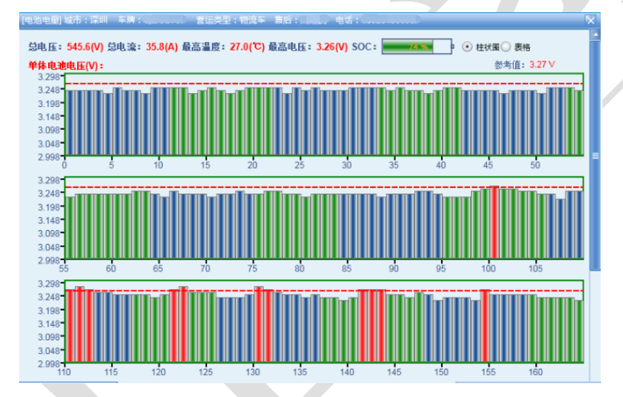 在实时数据中，这四条数据点击生成报表都通用这一个报表，把这4个综合起来显示——柱状图 X轴：所有单体号，Y轴：电池电压，在报表的上方将最高最低单体电压和编号都单独显示出来。（和电池电压巡视结果联动）
1 | 电池最高单体电压 | 电池 | 电动车 | CAN唤醒采集 | 收到报文：总负接触器闭合
2 | 电池最低单体电压编号 | 电池 | 电动车 | CAN唤醒采集 | 收到报文：总负接触器闭合
1 | 电池最低单体电压 | 电池 | 电动车 | CAN唤醒采集 | 收到报文：总负接触器闭合
1 | 电池组总电压 | 电池 | 电动车 | CAN唤醒采集 | 收到报文：总负接触器闭合 | 折线 X轴：时间坐标，Y轴：电池组总电压
1 | 电池组总电流 | 电池 | 电动车 | CAN唤醒采集 | 收到报文：总负接触器闭合 | 折线 X轴：时间坐标，Y轴：电池组总电流
1 | 电池最高温度 | 电池 | 电动车 | CAN唤醒采集 | 收到报文：总负接触器闭合 | 折线 X轴：时间坐标，Y轴：电池最高温度
1 | 充电状态 | 电池 | 电动车 | CAN唤醒采集 | 有跳变沿（报文状态） | 折线 X轴：时间坐标，Y轴：不同充电状态
1 | 总正接触器状态 | 电池 | 电动车 | CAN唤醒采集 | 有跳变沿（报文状态） | 1、折线 X轴：时间坐标，Y轴：总正接触器状态 2、指示灯 | 实时、历史数据可以放在同一坐标系下：同一时间轴（X轴）不同Y坐标中进行展现，并支持随光标的实时数据显示。
1 | 预充电接触器状态 | 电池 | 电动车 | CAN唤醒采集 | 有跳变沿（报文状态） | 折线 X轴：时间坐标，Y轴：预充电接触器状态 2、指示灯
1 | 总负接触器状态 | 电池 | 电动车 | CAN唤醒采集 | 有跳变沿（报文状态） | 折线 X轴：时间坐标，Y轴：总负接触器状态 2、指示灯
2 | 直流充电机接触器状态 | 电池 | 电动车 | CAN唤醒采集 | 有跳变沿（报文状态） | 折线 X轴：时间坐标，Y轴：直流充电机接触器状态 2、指示灯
1 | 做功接触器状态 | 电池 | 电动车 | CAN唤醒采集 | 有跳变沿（报文状态） | 折线 X轴：时间坐标，Y轴：做功接触器状态
1 | 动力电池加热状态 | 电池 | 电动车 | CAN唤醒采集 | 有跳变沿（报文状态） | 折线 X轴：时间坐标，Y轴：动力电池加热状态 2、指示灯
1 | 加热电流 | 电池 | 电动车 | CAN唤醒采集 | 报文：电流＞0 | 折线 X轴：时间坐标，Y轴：加热电流
1 | 最高允许充电端电压 （电池充电属性的限制电压） | 电池 | 电动车 | CAN唤醒采集 | 收到报文：总负接触器闭合 | 折线 X轴：时间坐标，Y轴：最高允许充电端电压
1 | 最高允许充电电流 （电池充电属性的限制电流） | 电池 | 电动车 | CAN唤醒采集 | 收到报文：总负接触器闭合 | 折线 X轴：时间坐标，Y轴：最高允许充电电流
1 | DC-DC输出电流 | DC-DC | 电动车 | CAN唤醒采集 | 收到报文：总负接触器闭合 | 折线 X轴：时间坐标，Y轴：DC-DC输出电流
1 | DC-DC温度 | DC-DC | 电动车 | CAN唤醒采集 | 收到报文：总负接触器闭合 | 折线 X轴：时间坐标，Y轴：DC-DC温度
2 | 压缩机电机转速 | 空调 | 电动车 | CAN唤醒采集 | 转速大于0 | 折线 X轴：时间坐标，Y轴：压缩机电机转速
1 | 正极绝缘电阻阻值 | 电池 | 电动车 | CAN唤醒采集 | 收到报文：总负接触器闭合 | 折线 X轴：时间坐标，Y轴：正极绝缘电阻阻值
1 | 负极绝缘电阻阻值 | 电池 | 电动车 | CAN唤醒采集 | 收到报文：总负接触器闭合 | 折线 X轴：时间坐标，Y轴：负极绝缘电阻阻值
1 | 防溜坡功能使能标志 Flag of ASS_Function feedback | VCU | 电动车 | CAN唤醒采集 | 收到报文：总负接触器闭合且充电线未连接 | 折线 X轴：时间坐标，Y轴：防溜坡功能使能（使能时制动调用电机扭矩和速度折线，展示在同一个图中） 2、指示灯
1 | 加速踏板深度百分比 | VCU | 电动车 | CAN唤醒采集 | 收到报文：总负接触器闭合且充电线未连接 | 折线 X轴：时间坐标，Y轴：加速踏板深度百分比 2、踏板深度进度条（实时数据展示时，点开之后左侧是实时数据折线图、右侧是深度进度条，横着的，踏的深进度条就满，浅就少。）
1 | 制动踏板占空比 | VCU | 电动车 | CAN唤醒采集 | 收到报文：总负接触器闭合且充电线未连接 | 折线 X轴：时间坐标，Y轴：制动踏板占空比 2、踏板深度进度条
1 | ABS故障信息 | ABS | 柴油车/汽油车/电动车 | CAN唤醒采集 | 收到报文：非3FFF时 | 折线 X轴：时间坐标，Y轴：ABS故障信息折线 （故障时自动调用电机扭矩、速度、ABS激活折线，展示在同一个图中，每个数据显示一个Y轴坐标，不同的Y轴有不同的颜色，对应的数据折线就对应Y轴的颜色显示，具体样式参见图表实例）
1 | 当前故障代码（故障报文SPN号后四位） | CAN故障报警 | 电动车 | CAN唤醒采集 | 收到报文：非3FFF时 | 当前故障代码（故障报文SPN号后四位）和故障描述。 （不需要历史和实时的报表）
1 | ABS激活 | ABS | 电动车 | CAN唤醒采集 | 有跳变沿（报文状态） | 折线 X轴：时间坐标，Y轴：ABS激活（0 、1）
1 | 遥控上锁解锁 | BCM | 电动车 | CAN唤醒采集 | 有跳变沿（报文状态） | 折线 X轴：时间坐标，Y轴：遥控上锁解锁（0 、1）
2 | 车辆里程 | VCU | 柴油车/汽油车/电动车 | CAN唤醒采集 | 收到报文：总负接触器闭合且充电线未连接 | 柱状图 X轴：时间坐标，Y轴：某段时间的总里程
1 | 行驶速度 | VCU | 柴油车/汽油车/电动车 | CAN唤醒采集 | 收到报文：总负接触器闭合且充电线未连接 | 折线 X轴：时间坐标，Y轴：行驶速度
1 | 机油压力值 | 发动机 | 柴油车
1 | 冷却液温度 | 发动机/电机 | 柴油车/汽油车/电动车 | CAN唤醒采集 | 收到报文：总负接触器闭合且充电线未连接 | 折线 X轴：时间坐标，Y轴：冷却液温度
1 | 直流座温度 | 充电 | 电动车 | CAN唤醒采集 | 收到报文：总负接触器闭合且充电线连接 | 折线 X轴：时间坐标，Y轴：直流座温度
1 | 直流座温控结果 | 充电 | 电动车 | CAN唤醒采集 | 收到报文：总负接触器闭合且充电线连接 | 折线 X轴：时间坐标，Y轴：直流座温控结果（超限时，充电电流、充电电压展示在同一个图中）也用好几个Y轴的方式。参照103列
1 | 工作模式 | VCU | 电动车 | CAN唤醒采集 | 收到报文：有跳变沿 | 折线 X轴：时间坐标，Y轴：工作模式 （1-7，每个数字代表不同的工作状态，要将解释附在数字之后）
1 | 剩余续航里程 | VCU | 电动车 | CAN唤醒采集 | CAN唤醒采集 | 折线 X轴：时间坐标，Y轴：剩余续航里程 2、模拟仪表
2 | 加速度峰值 | VCU | 电动车/燃油 | CAN唤醒采集 | 收到报文：总负接触器闭合且充电线未连接 | 折线 X轴：时间坐标，Y轴：加速度峰值
2 | 加速度均值 | VCU | 电动车燃油 | CAN唤醒采集 | 收到报文：总负接触器闭合且充电线未连接 | 折线 X轴：时间坐标，Y轴：加速度均值

